BBG screen
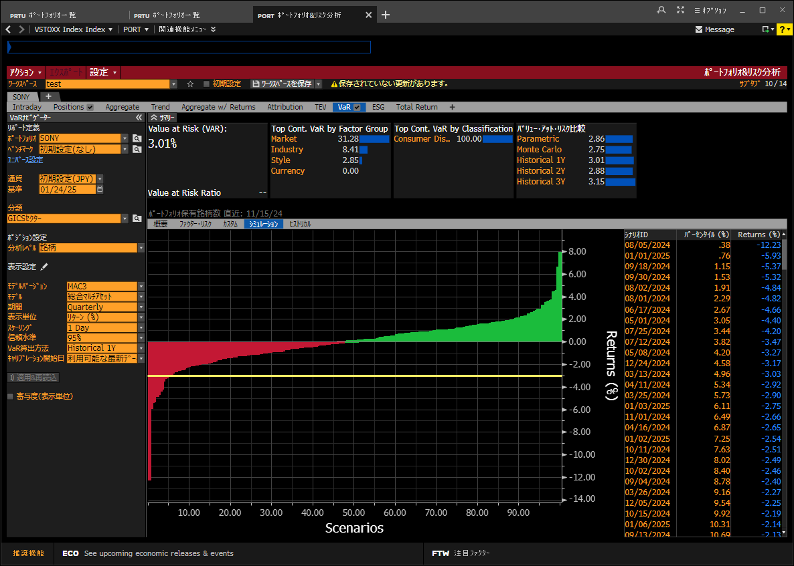
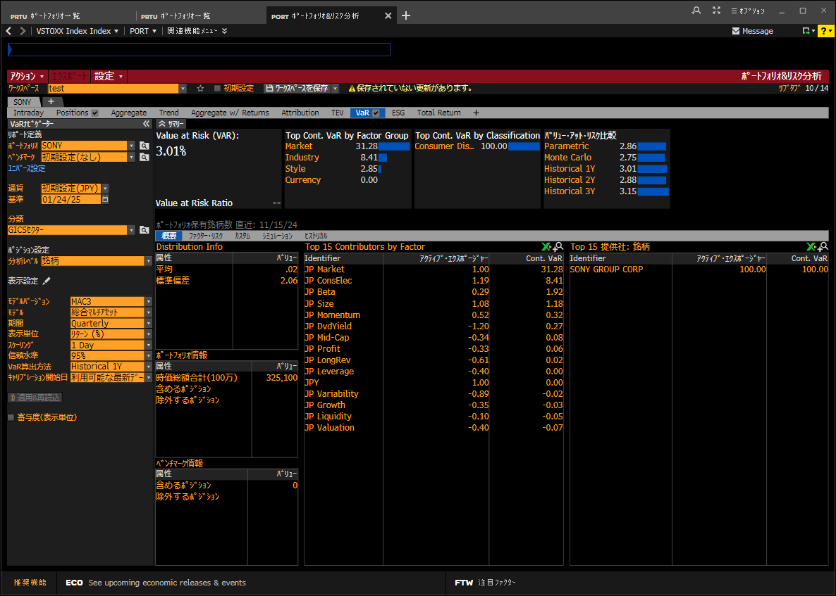
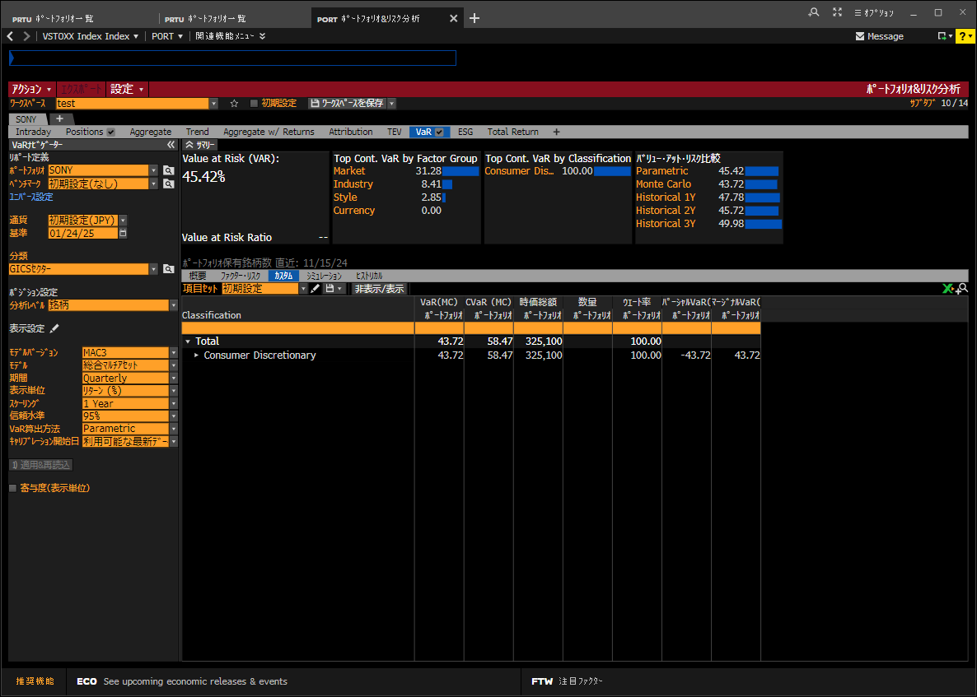
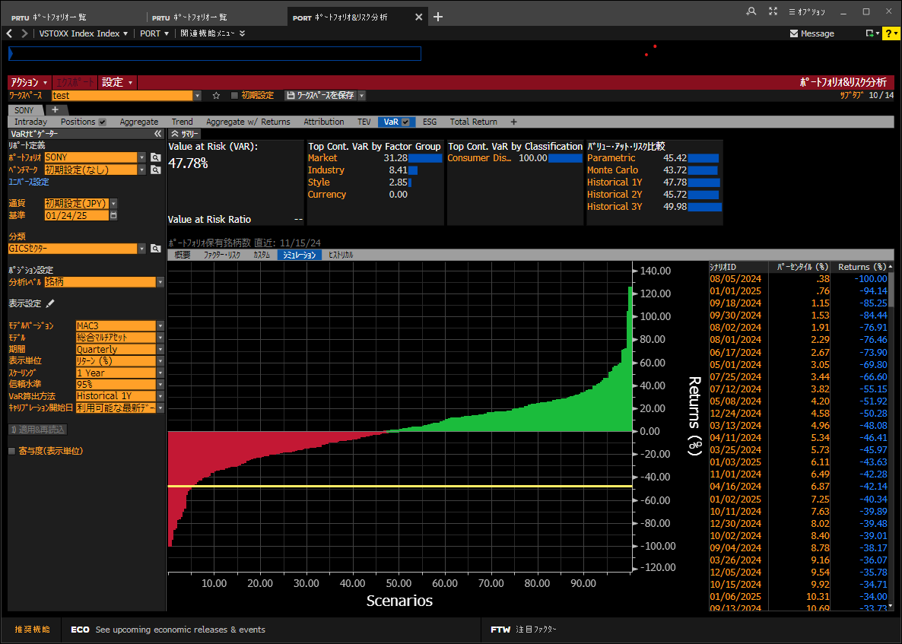
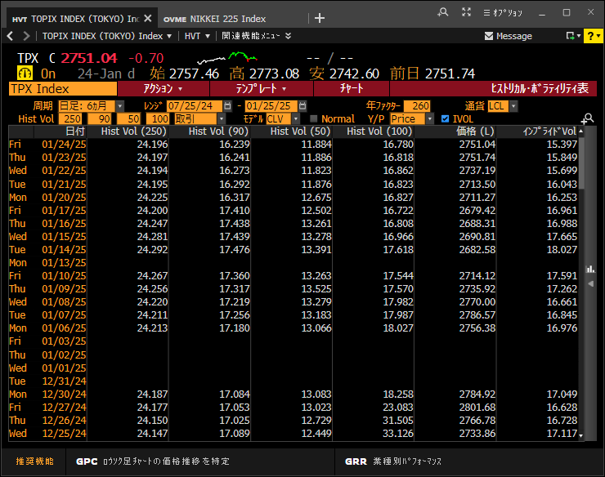
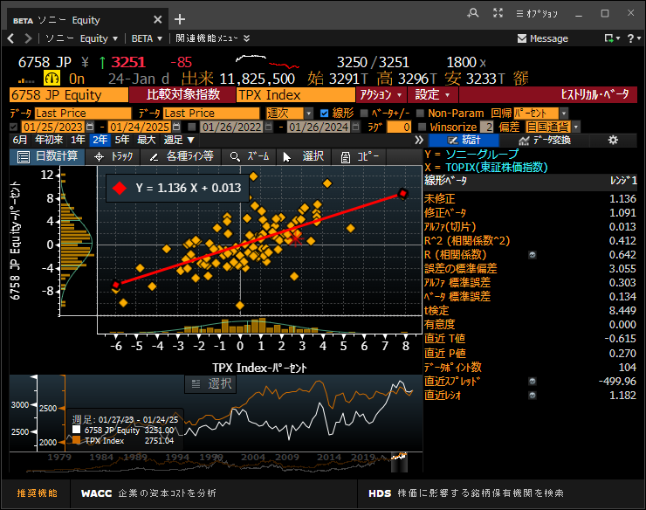

1d Var | 3.01
√250 | 15.8
Scaling | 47.6

1d5% VaR
 | Date | PX_LAST | logReturn | pctTILE | データ数 | 245 | =COUNT(D2:D246)
1 | 2024-08-05 | 2257 | -7.919% | 0.41% | avg | 0.0456% | =AVERAGE(D2:D246)
2 | 2024-08-02 | 2443 | -6.880% | 0.82% | Stdev | 1.9883% | =STDEV(D2:D246)
3 | 2024-02-15 | 2742 | -6.700% | 1.22% | 確率 | 5.0%
4 | 2024-07-25 | 2683 | -5.581% | 1.63% | 分散共分散法 | -3.225% | =NORM.INV(I4,I2,I3) | -0.50476375466
5 | 2024-05-08 | 2410 | -5.096% | 2.04% | ヒストリカル法 | -2.959% | =PERCENTILE.EXC(D2:D246, I4)
6 | 2024-07-18 | 2936 | -3.382% | 2.45%
7 | 2024-08-01 | 2617 | -3.344% | 2.86%
8 | 2024-12-13 | 3358 | -3.050% | 3.27%
9 | 2024-09-04 | 2750 | -3.044% | 3.67%
10 | 2024-03-25 | 2610 | -3.019% | 4.08%
11 | 2024-10-02 | 2750.5 | -2.991% | 4.49%
12 | 2024-09-30 | 2777.5 | -2.962% | 4.90%
13 | 2024-05-07 | 2536 | -2.953% | 5.31%
14 | 2024-12-18 | 3291 | -2.668% | 5.71%
15 | 2024-06-17 | 2539 | -2.643% | 6.12%
16 | 2024-09-06 | 2639 | -2.581% | 6.53%
17 | 2025-01-24 | 3251 | -2.581% | 6.94%
18 | 2025-01-14 | 3155 | -2.504% | 7.35%
19 | 2024-01-26 | 2801 | -2.468% | 7.76%
20 | 2024-10-08 | 2810.5 | -2.460% | 8.16%
21 | 2024-09-17 | 2561 | -2.316% | 8.57%
22 | 2024-11-21 | 2951.5 | -2.228% | 8.98%
23 | 2024-04-17 | 2533 | -2.109% | 9.39%
24 | 2024-03-28 | 2586 | -2.105% | 9.80%
25 | 2024-02-01 | 2878 | -2.097% | 10.20%
26 | 2024-02-26 | 2607 | -2.088% | 10.61%
27 | 2025-01-06 | 3301 | -2.039% | 11.02%
28 | 2024-10-18 | 2711.5 | -1.972% | 11.43%
29 | 2024-04-05 | 2556 | -1.899% | 11.84%
30 | 2024-05-24 | 2530 | -1.841% | 12.24%
31 | 2024-11-12 | 2921 | -1.832% | 12.65%
32 | 2024-04-19 | 2506 | -1.819% | 13.06%
33 | 2024-11-01 | 2674.5 | -1.816% | 13.47%
34 | 2024-06-12 | 2621 | -1.777% | 13.88%
35 | 2024-03-11 | 2549 | -1.750% | 14.29%
36 | 2024-06-14 | 2607 | -1.749% | 14.69%
37 | 2024-02-16 | 2695 | -1.729% | 15.10%
38 | 2024-11-29 | 3007 | -1.682% | 15.51%
39 | 2024-07-12 | 3027 | -1.606% | 15.92%
40 | 2024-08-15 | 2576 | -1.541% | 16.33%
41 | 2024-09-05 | 2708 | -1.539% | 16.73%
42 | 2025-01-08 | 3290 | -1.538% | 17.14%
43 | 2024-02-06 | 2851 | -1.532% | 17.55%
44 | 2024-05-09 | 2374 | -1.505% | 17.96%
45 | 2024-09-09 | 2600 | -1.489% | 18.37%
46 | 2024-10-16 | 2772.5 | -1.486% | 18.78%
47 | 2024-10-25 | 2645 | -1.482% | 19.18%
48 | 2024-07-26 | 2644 | -1.464% | 19.59%
49 | 2024-03-04 | 2605 | -1.448% | 20.00%
50 | 2024-07-22 | 2892 | -1.442% | 20.41%
51 | 2024-05-21 | 2576 | -1.426% | 20.82%
52 | 2024-12-30 | 3369 | -1.415% | 21.22%
53 | 2024-04-15 | 2572 | -1.390% | 21.63%
54 | 2025-01-09 | 3245 | -1.377% | 22.04%
55 | 2024-05-10 | 2342 | -1.357% | 22.45%
56 | 2024-01-25 | 2871 | -1.246% | 22.86%
57 | 2024-02-20 | 2663 | -1.194% | 23.27%
58 | 2024-09-13 | 2621 | -1.176% | 23.67%
59 | 2024-08-19 | 2646 | -1.165% | 24.08%
60 | 2024-07-24 | 2837 | -1.156% | 24.49%
61 | 2024-06-07 | 2685 | -1.111% | 24.90%
62 | 2024-11-13 | 2890.5 | -1.050% | 25.31%
63 | 2024-12-16 | 3324 | -1.018% | 25.71%
64 | 2024-02-21 | 2637 | -0.981% | 26.12%
65 | 2024-10-31 | 2723.5 | -0.968% | 26.53%
66 | 2024-12-19 | 3260 | -0.946% | 26.94%
67 | 2024-04-11 | 2571 | -0.813% | 27.35%
68 | 2024-09-02 | 2817 | -0.813% | 27.76%
69 | 2024-07-31 | 2706 | -0.810% | 28.16%
70 | 2024-02-27 | 2586 | -0.809% | 28.57%
71 | 2024-07-23 | 2870 | -0.764% | 28.98%
72 | 2024-05-27 | 2511 | -0.754% | 29.39%
73 | 2024-12-06 | 3144 | -0.729% | 29.80%
74 | 2024-10-22 | 2691 | -0.704% | 30.20%
75 | 2024-05-29 | 2499 | -0.678% | 30.61%
76 | 2024-08-29 | 2800 | -0.676% | 31.02%
77 | 2024-10-23 | 2673.5 | -0.652% | 31.43%
78 | 2024-02-09 | 2847 | -0.630% | 31.84%
79 | 2024-04-25 | 2552 | -0.625% | 32.24%
80 | 2024-03-05 | 2590 | -0.577% | 32.65%
81 | 2024-05-22 | 2562 | -0.545% | 33.06%
82 | 2024-07-08 | 2782 | -0.538% | 33.47%
83 | 2024-02-14 | 2932 | -0.510% | 33.88%
84 | 2024-06-10 | 2672 | -0.485% | 34.29%
85 | 2024-10-04 | 2767 | -0.469% | 34.69%
86 | 2024-11-14 | 2878 | -0.433% | 35.10%
87 | 2024-06-18 | 2529 | -0.395% | 35.51%
88 | 2024-10-11 | 2815 | -0.390% | 35.92%
89 | 2024-07-03 | 2782 | -0.359% | 36.33%
90 | 2025-01-10 | 3235 | -0.309% | 36.73%
91 | 2024-05-02 | 2612 | -0.306% | 37.14%
92 | 2024-04-23 | 2499 | -0.280% | 37.55%
93 | 2024-04-02 | 2606 | -0.268% | 37.96%
94 | 2024-05-20 | 2613 | -0.268% | 38.37%
95 | 2024-09-11 | 2632 | -0.266% | 38.78%
96 | 2024-03-21 | 2685 | -0.260% | 39.18%
97 | 2024-10-17 | 2765.5 | -0.253% | 39.59%
98 | 2025-01-16 | 3198 | -0.250% | 40.00%
99 | 2024-07-16 | 3020 | -0.232% | 40.41%
100 | 2024-04-03 | 2601 | -0.192% | 40.82%
101 | 2024-03-07 | 2587 | -0.154% | 41.22%
102 | 2024-06-11 | 2668 | -0.150% | 41.63%
103 | 2025-01-21 | 3235 | -0.124% | 42.04%
104 | 2024-08-08 | 2458 | -0.122% | 42.45%
105 | 2024-11-22 | 2948 | -0.119% | 42.86%
106 | 2024-08-22 | 2674 | -0.112% | 43.27%
107 | 2024-12-05 | 3167 | -0.095% | 43.67%
108 | 2024-12-24 | 3298 | -0.091% | 44.08%
109 | 2024-11-07 | 2772 | -0.090% | 44.49%
110 | 2024-08-07 | 2461 | -0.081% | 44.90%
111 | 2024-02-28 | 2584 | -0.077% | 45.31%
112 | 2024-08-26 | 2680 | -0.075% | 45.71%
113 | 2024-07-19 | 2934 | -0.068% | 46.12%
114 | 2024-10-21 | 2710 | -0.055% | 46.53%
115 | 2024-10-15 | 2814 | -0.036% | 46.94%
116 | 2024-04-22 | 2506 | 0.000% | 47.35%
117 | 2024-02-19 | 2695 | 0.000% | 47.76%
118 | 2024-02-05 | 2895 | 0.000% | 48.16%
119 | 2024-07-04 | 2783 | 0.036% | 48.57%
120 | 2024-03-06 | 2591 | 0.039% | 48.98%
121 | 2024-09-18 | 2562 | 0.039% | 49.39%
122 | 2024-03-15 | 2613 | 0.077% | 49.80%
123 | 2024-04-26 | 2554 | 0.078% | 50.20%
124 | 2024-05-01 | 2620 | 0.115% | 50.61%
125 | 2024-06-21 | 2562 | 0.117% | 51.02%
126 | 2024-09-25 | 2755 | 0.145% | 51.43%
127 | 2024-04-04 | 2605 | 0.154% | 51.84%
128 | 2024-04-08 | 2560 | 0.156% | 52.24%
129 | 2024-02-08 | 2865 | 0.175% | 52.65%
130 | 2024-11-26 | 2983 | 0.185% | 53.06%
131 | 2024-03-22 | 2690 | 0.186% | 53.47%
132 | 2024-02-29 | 2589 | 0.193% | 53.88%
133 | 2024-06-20 | 2559 | 0.196% | 54.29%
134 | 2024-05-28 | 2516 | 0.199% | 54.69%
135 | 2024-12-25 | 3305 | 0.212% | 55.10%
136 | 2024-10-10 | 2826 | 0.213% | 55.51%
137 | 2024-12-02 | 3014 | 0.233% | 55.92%
138 | 2024-03-08 | 2594 | 0.270% | 56.33%
139 | 2024-08-09 | 2465 | 0.284% | 56.73%
140 | 2024-08-23 | 2682 | 0.299% | 57.14%
141 | 2024-08-20 | 2654 | 0.302% | 57.55%
142 | 2024-02-07 | 2860 | 0.315% | 57.96%
143 | 2024-10-09 | 2820 | 0.337% | 58.37%
144 | 2024-05-14 | 2393 | 0.377% | 58.78%
145 | 2024-11-15 | 2889.5 | 0.399% | 59.18%
146 | 2024-10-24 | 2684.5 | 0.411% | 59.59%
147 | 2024-03-14 | 2611 | 0.422% | 60.00%
148 | 2024-03-29 | 2597 | 0.424% | 60.41%
149 | 2024-09-27 | 2861 | 0.455% | 60.82%
150 | 2024-03-26 | 2622 | 0.459% | 61.22%
151 | 2025-01-17 | 3214 | 0.499% | 61.63%
152 | 2024-05-16 | 2603 | 0.501% | 62.04%
153 | 2024-07-05 | 2797 | 0.502% | 62.45%
154 | 2024-12-23 | 3301 | 0.516% | 62.86%
155 | 2024-03-13 | 2600 | 0.540% | 63.27%
156 | 2024-07-17 | 3037 | 0.561% | 63.67%
157 | 2024-04-16 | 2587 | 0.582% | 64.08%
158 | 2024-05-23 | 2577 | 0.584% | 64.49%
159 | 2024-02-02 | 2895 | 0.589% | 64.90%
160 | 2024-10-29 | 2714.5 | 0.610% | 65.31%
161 | 2024-04-01 | 2613 | 0.614% | 65.71%
162 | 2024-04-10 | 2592 | 0.619% | 66.12%
163 | 2024-04-09 | 2576 | 0.623% | 66.53%
164 | 2024-11-19 | 2936 | 0.632% | 66.94%
165 | 2024-09-03 | 2835 | 0.637% | 67.35%
166 | 2024-05-17 | 2620 | 0.651% | 67.76%
167 | 2024-06-05 | 2687 | 0.710% | 68.16%
168 | 2024-12-11 | 3362 | 0.716% | 68.57%
169 | 2024-03-27 | 2641 | 0.722% | 68.98%
170 | 2024-12-20 | 3284 | 0.733% | 69.39%
171 | 2024-04-18 | 2552 | 0.747% | 69.80%
172 | 2024-09-12 | 2652 | 0.757% | 70.20%
173 | 2025-01-20 | 3239 | 0.775% | 70.61%
174 | 2024-07-01 | 2750 | 0.803% | 71.02%
175 | 2024-06-28 | 2728 | 0.810% | 71.43%
176 | 2024-08-21 | 2677 | 0.863% | 71.84%
177 | 2024-01-30 | 2896 | 0.867% | 72.24%
178 | 2024-06-24 | 2585 | 0.894% | 72.65%
179 | 2024-07-29 | 2669 | 0.941% | 73.06%
180 | 2024-02-22 | 2662 | 0.944% | 73.47%
181 | 2024-11-18 | 2917.5 | 0.964% | 73.88%
182 | 2024-03-19 | 2692 | 0.971% | 74.29%
183 | 2024-06-19 | 2554 | 0.984% | 74.69%
184 | 2024-11-25 | 2977.5 | 0.996% | 75.10%
185 | 2024-06-06 | 2715 | 1.037% | 75.51%
186 | 2024-08-14 | 2616 | 1.037% | 75.92%
187 | 2024-06-26 | 2662 | 1.057% | 76.33%
188 | 2024-10-03 | 2780 | 1.067% | 76.73%
189 | 2024-11-27 | 3018 | 1.166% | 77.14%
190 | 2024-11-08 | 2805.5 | 1.201% | 77.55%
191 | 2025-01-07 | 3341 | 1.204% | 77.96%
192 | 2024-06-13 | 2653 | 1.214% | 78.37%
193 | 2025-01-22 | 3275 | 1.229% | 78.78%
194 | 2024-05-30 | 2530 | 1.233% | 79.18%
195 | 2024-10-30 | 2750 | 1.299% | 79.59%
196 | 2024-11-28 | 3058 | 1.317% | 80.00%
197 | 2024-12-26 | 3350 | 1.352% | 80.41%
198 | 2024-08-30 | 2840 | 1.418% | 80.82%
199 | 2024-04-12 | 2608 | 1.429% | 81.22%
200 | 2024-09-20 | 2673 | 1.432% | 81.63%
201 | 2024-03-12 | 2586 | 1.441% | 82.04%
202 | 2024-06-03 | 2617 | 1.463% | 82.45%
203 | 2024-01-31 | 2939 | 1.474% | 82.86%
204 | 2024-09-10 | 2639 | 1.489% | 83.27%
205 | 2024-07-02 | 2792 | 1.516% | 83.67%
206 | 2025-01-15 | 3206 | 1.604% | 84.08%
207 | 2024-07-10 | 2969 | 1.630% | 84.49%
208 | 2024-06-27 | 2706 | 1.639% | 84.90%
209 | 2024-12-17 | 3380 | 1.671% | 85.31%
210 | 2024-11-06 | 2774.5 | 1.672% | 85.71%
211 | 2024-05-13 | 2384 | 1.777% | 86.12%
212 | 2024-12-03 | 3070 | 1.841% | 86.53%
213 | 2025-01-23 | 3336 | 1.845% | 86.94%
214 | 2024-06-25 | 2634 | 1.878% | 87.35%
215 | 2024-05-31 | 2579 | 1.918% | 87.76%

216 | 2024-06-04 | 2668 | 1.930% | 88.16%
217 | 2024-12-09 | 3206 | 1.953% | 88.57%
218 | 2024-12-27 | 3417 | 1.980% | 88.98%
219 | 2024-10-28 | 2698 | 1.984% | 89.39%
220 | 2024-11-05 | 2728.5 | 1.999% | 89.80%
221 | 2024-03-18 | 2666 | 2.008% | 90.20%
222 | 2024-10-01 | 2834 | 2.014% | 90.61%
223 | 2024-03-01 | 2643 | 2.064% | 91.02%
224 | 2024-07-30 | 2728 | 2.186% | 91.43%
225 | 2024-08-28 | 2819 | 2.260% | 91.84%
226 | 2024-04-30 | 2617 | 2.437% | 92.24%
227 | 2024-01-29 | 2871 | 2.468% | 92.65%
228 | 2024-04-24 | 2568 | 2.724% | 93.06%
229 | 2024-11-20 | 3018 | 2.755% | 93.47%
230 | 2024-08-27 | 2756 | 2.796% | 93.88%
231 | 2024-09-19 | 2635 | 2.809% | 94.29%
232 | 2024-09-24 | 2751 | 2.876% | 94.69%
233 | 2024-12-12 | 3462 | 2.931% | 95.10%
234 | 2024-12-04 | 3170 | 3.205% | 95.51%
235 | 2024-09-26 | 2848 | 3.320% | 95.92%
236 | 2024-02-13 | 2947 | 3.452% | 96.33%
237 | 2024-07-11 | 3076 | 3.540% | 96.73%
238 | 2024-08-16 | 2677 | 3.846% | 97.14%
239 | 2024-10-07 | 2880.5 | 4.020% | 97.55%
240 | 2024-12-10 | 3338 | 4.035% | 97.96%
241 | 2024-07-09 | 2921 | 4.876% | 98.37%
242 | 2024-08-13 | 2589 | 4.908% | 98.78%
243 | 2024-11-11 | 2975 | 5.866% | 99.18%
244 | 2024-05-15 | 2590 | 7.911% | 99.59%
245 | 2024-08-06 | 2463 | 8.734% | 100.00%

1d1% VaR
 | Date | PX_LAST | logReturn | pctTILE | データ数 | 245 | =COUNT(D2:D246)
1 | 2024-08-05 | 2257 | -7.919% | 0.41% | avg | 0.0456% | =AVERAGE(D2:D246)
2 | 2024-08-02 | 2443 | -6.880% | 0.816% | Stdev | 1.9883% | =STDEV(D2:D246)
3 | 2024-02-15 | 2742 | -6.700% | 1.22% | 確率 | 1.0%
4 | 2024-07-25 | 2683 | -5.581% | 1.63% | 分散共分散法 | -4.580% | =NORM.INV(I4,I2,I3) | -0.70950485043
5 | 2024-05-08 | 2410 | -5.096% | 2.04% | ヒストリカル法 | -6.797% | =PERCENTILE.EXC(D2:D246, I4)
-4.58%
・分散共分散法では、2%強のVaRとなる！
・Fat tailが原因
6 | 2024-07-18 | 2936 | -3.382% | 2.45%
7 | 2024-08-01 | 2617 | -3.344% | 2.86%
8 | 2024-12-13 | 3358 | -3.050% | 3.27%
9 | 2024-09-04 | 2750 | -3.044% | 3.67%
10 | 2024-03-25 | 2610 | -3.019% | 4.08%
11 | 2024-10-02 | 2750.5 | -2.991% | 4.49%
12 | 2024-09-30 | 2777.5 | -2.962% | 4.90%
13 | 2024-05-07 | 2536 | -2.953% | 5.31%
14 | 2024-12-18 | 3291 | -2.668% | 5.71%
15 | 2024-06-17 | 2539 | -2.643% | 6.12%
16 | 2024-09-06 | 2639 | -2.581% | 6.53%
17 | 2025-01-24 | 3251 | -2.581% | 6.94%
18 | 2025-01-14 | 3155 | -2.504% | 7.35%
19 | 2024-01-26 | 2801 | -2.468% | 7.76%
20 | 2024-10-08 | 2810.5 | -2.460% | 8.16%
21 | 2024-09-17 | 2561 | -2.316% | 8.57%
22 | 2024-11-21 | 2951.5 | -2.228% | 8.98%
23 | 2024-04-17 | 2533 | -2.109% | 9.39%
24 | 2024-03-28 | 2586 | -2.105% | 9.80%
25 | 2024-02-01 | 2878 | -2.097% | 10.20%
26 | 2024-02-26 | 2607 | -2.088% | 10.61%
27 | 2025-01-06 | 3301 | -2.039% | 11.02%
28 | 2024-10-18 | 2711.5 | -1.972% | 11.43%
29 | 2024-04-05 | 2556 | -1.899% | 11.84%
30 | 2024-05-24 | 2530 | -1.841% | 12.24%
31 | 2024-11-12 | 2921 | -1.832% | 12.65%
32 | 2024-04-19 | 2506 | -1.819% | 13.06%
33 | 2024-11-01 | 2674.5 | -1.816% | 13.47%
34 | 2024-06-12 | 2621 | -1.777% | 13.88%
35 | 2024-03-11 | 2549 | -1.750% | 14.29%
36 | 2024-06-14 | 2607 | -1.749% | 14.69%
37 | 2024-02-16 | 2695 | -1.729% | 15.10%
38 | 2024-11-29 | 3007 | -1.682% | 15.51%
39 | 2024-07-12 | 3027 | -1.606% | 15.92%
40 | 2024-08-15 | 2576 | -1.541% | 16.33%
41 | 2024-09-05 | 2708 | -1.539% | 16.73%
42 | 2025-01-08 | 3290 | -1.538% | 17.14%
43 | 2024-02-06 | 2851 | -1.532% | 17.55%
44 | 2024-05-09 | 2374 | -1.505% | 17.96%
45 | 2024-09-09 | 2600 | -1.489% | 18.37%
46 | 2024-10-16 | 2772.5 | -1.486% | 18.78%
47 | 2024-10-25 | 2645 | -1.482% | 19.18%
48 | 2024-07-26 | 2644 | -1.464% | 19.59%
49 | 2024-03-04 | 2605 | -1.448% | 20.00%
50 | 2024-07-22 | 2892 | -1.442% | 20.41%
51 | 2024-05-21 | 2576 | -1.426% | 20.82%
52 | 2024-12-30 | 3369 | -1.415% | 21.22%
53 | 2024-04-15 | 2572 | -1.390% | 21.63%
54 | 2025-01-09 | 3245 | -1.377% | 22.04%
55 | 2024-05-10 | 2342 | -1.357% | 22.45%
56 | 2024-01-25 | 2871 | -1.246% | 22.86%
57 | 2024-02-20 | 2663 | -1.194% | 23.27%
58 | 2024-09-13 | 2621 | -1.176% | 23.67%
59 | 2024-08-19 | 2646 | -1.165% | 24.08%
60 | 2024-07-24 | 2837 | -1.156% | 24.49%
61 | 2024-06-07 | 2685 | -1.111% | 24.90%
62 | 2024-11-13 | 2890.5 | -1.050% | 25.31%
63 | 2024-12-16 | 3324 | -1.018% | 25.71%
64 | 2024-02-21 | 2637 | -0.981% | 26.12%
65 | 2024-10-31 | 2723.5 | -0.968% | 26.53%
66 | 2024-12-19 | 3260 | -0.946% | 26.94%
67 | 2024-04-11 | 2571 | -0.813% | 27.35%
68 | 2024-09-02 | 2817 | -0.813% | 27.76%
69 | 2024-07-31 | 2706 | -0.810% | 28.16%
70 | 2024-02-27 | 2586 | -0.809% | 28.57%
71 | 2024-07-23 | 2870 | -0.764% | 28.98%
72 | 2024-05-27 | 2511 | -0.754% | 29.39%
73 | 2024-12-06 | 3144 | -0.729% | 29.80%
74 | 2024-10-22 | 2691 | -0.704% | 30.20%
75 | 2024-05-29 | 2499 | -0.678% | 30.61%
76 | 2024-08-29 | 2800 | -0.676% | 31.02%
77 | 2024-10-23 | 2673.5 | -0.652% | 31.43%
78 | 2024-02-09 | 2847 | -0.630% | 31.84%
79 | 2024-04-25 | 2552 | -0.625% | 32.24%
80 | 2024-03-05 | 2590 | -0.577% | 32.65%
81 | 2024-05-22 | 2562 | -0.545% | 33.06%
82 | 2024-07-08 | 2782 | -0.538% | 33.47%
83 | 2024-02-14 | 2932 | -0.510% | 33.88%
84 | 2024-06-10 | 2672 | -0.485% | 34.29%
85 | 2024-10-04 | 2767 | -0.469% | 34.69%
86 | 2024-11-14 | 2878 | -0.433% | 35.10%
87 | 2024-06-18 | 2529 | -0.395% | 35.51%
88 | 2024-10-11 | 2815 | -0.390% | 35.92%
89 | 2024-07-03 | 2782 | -0.359% | 36.33%
90 | 2025-01-10 | 3235 | -0.309% | 36.73%
91 | 2024-05-02 | 2612 | -0.306% | 37.14%
92 | 2024-04-23 | 2499 | -0.280% | 37.55%
93 | 2024-04-02 | 2606 | -0.268% | 37.96%
94 | 2024-05-20 | 2613 | -0.268% | 38.37%
95 | 2024-09-11 | 2632 | -0.266% | 38.78%
96 | 2024-03-21 | 2685 | -0.260% | 39.18%
97 | 2024-10-17 | 2765.5 | -0.253% | 39.59%
98 | 2025-01-16 | 3198 | -0.250% | 40.00%
99 | 2024-07-16 | 3020 | -0.232% | 40.41%
100 | 2024-04-03 | 2601 | -0.192% | 40.82%
101 | 2024-03-07 | 2587 | -0.154% | 41.22%
102 | 2024-06-11 | 2668 | -0.150% | 41.63%
103 | 2025-01-21 | 3235 | -0.124% | 42.04%
104 | 2024-08-08 | 2458 | -0.122% | 42.45%
105 | 2024-11-22 | 2948 | -0.119% | 42.86%
106 | 2024-08-22 | 2674 | -0.112% | 43.27%
107 | 2024-12-05 | 3167 | -0.095% | 43.67%
108 | 2024-12-24 | 3298 | -0.091% | 44.08%
109 | 2024-11-07 | 2772 | -0.090% | 44.49%
110 | 2024-08-07 | 2461 | -0.081% | 44.90%
111 | 2024-02-28 | 2584 | -0.077% | 45.31%
112 | 2024-08-26 | 2680 | -0.075% | 45.71%
113 | 2024-07-19 | 2934 | -0.068% | 46.12%
114 | 2024-10-21 | 2710 | -0.055% | 46.53%
115 | 2024-10-15 | 2814 | -0.036% | 46.94%
116 | 2024-04-22 | 2506 | 0.000% | 47.35%
117 | 2024-02-19 | 2695 | 0.000% | 47.76%
118 | 2024-02-05 | 2895 | 0.000% | 48.16%
119 | 2024-07-04 | 2783 | 0.036% | 48.57%
120 | 2024-03-06 | 2591 | 0.039% | 48.98%
121 | 2024-09-18 | 2562 | 0.039% | 49.39%
122 | 2024-03-15 | 2613 | 0.077% | 49.80%
123 | 2024-04-26 | 2554 | 0.078% | 50.20%
124 | 2024-05-01 | 2620 | 0.115% | 50.61%
125 | 2024-06-21 | 2562 | 0.117% | 51.02%
126 | 2024-09-25 | 2755 | 0.145% | 51.43%
127 | 2024-04-04 | 2605 | 0.154% | 51.84%
128 | 2024-04-08 | 2560 | 0.156% | 52.24%
129 | 2024-02-08 | 2865 | 0.175% | 52.65%
130 | 2024-11-26 | 2983 | 0.185% | 53.06%
131 | 2024-03-22 | 2690 | 0.186% | 53.47%
132 | 2024-02-29 | 2589 | 0.193% | 53.88%
133 | 2024-06-20 | 2559 | 0.196% | 54.29%
134 | 2024-05-28 | 2516 | 0.199% | 54.69%
135 | 2024-12-25 | 3305 | 0.212% | 55.10%
136 | 2024-10-10 | 2826 | 0.213% | 55.51%
137 | 2024-12-02 | 3014 | 0.233% | 55.92%
138 | 2024-03-08 | 2594 | 0.270% | 56.33%
139 | 2024-08-09 | 2465 | 0.284% | 56.73%
140 | 2024-08-23 | 2682 | 0.299% | 57.14%
141 | 2024-08-20 | 2654 | 0.302% | 57.55%
142 | 2024-02-07 | 2860 | 0.315% | 57.96%
143 | 2024-10-09 | 2820 | 0.337% | 58.37%
144 | 2024-05-14 | 2393 | 0.377% | 58.78%
145 | 2024-11-15 | 2889.5 | 0.399% | 59.18%
146 | 2024-10-24 | 2684.5 | 0.411% | 59.59%
147 | 2024-03-14 | 2611 | 0.422% | 60.00%
148 | 2024-03-29 | 2597 | 0.424% | 60.41%
149 | 2024-09-27 | 2861 | 0.455% | 60.82%
150 | 2024-03-26 | 2622 | 0.459% | 61.22%
151 | 2025-01-17 | 3214 | 0.499% | 61.63%
152 | 2024-05-16 | 2603 | 0.501% | 62.04%
153 | 2024-07-05 | 2797 | 0.502% | 62.45%
154 | 2024-12-23 | 3301 | 0.516% | 62.86%
155 | 2024-03-13 | 2600 | 0.540% | 63.27%
156 | 2024-07-17 | 3037 | 0.561% | 63.67%
157 | 2024-04-16 | 2587 | 0.582% | 64.08%
158 | 2024-05-23 | 2577 | 0.584% | 64.49%
159 | 2024-02-02 | 2895 | 0.589% | 64.90%
160 | 2024-10-29 | 2714.5 | 0.610% | 65.31%
161 | 2024-04-01 | 2613 | 0.614% | 65.71%
162 | 2024-04-10 | 2592 | 0.619% | 66.12%
163 | 2024-04-09 | 2576 | 0.623% | 66.53%
164 | 2024-11-19 | 2936 | 0.632% | 66.94%
165 | 2024-09-03 | 2835 | 0.637% | 67.35%
166 | 2024-05-17 | 2620 | 0.651% | 67.76%
167 | 2024-06-05 | 2687 | 0.710% | 68.16%
168 | 2024-12-11 | 3362 | 0.716% | 68.57%
169 | 2024-03-27 | 2641 | 0.722% | 68.98%
170 | 2024-12-20 | 3284 | 0.733% | 69.39%
171 | 2024-04-18 | 2552 | 0.747% | 69.80%
172 | 2024-09-12 | 2652 | 0.757% | 70.20%
173 | 2025-01-20 | 3239 | 0.775% | 70.61%
174 | 2024-07-01 | 2750 | 0.803% | 71.02%
175 | 2024-06-28 | 2728 | 0.810% | 71.43%
176 | 2024-08-21 | 2677 | 0.863% | 71.84%
177 | 2024-01-30 | 2896 | 0.867% | 72.24%
178 | 2024-06-24 | 2585 | 0.894% | 72.65%
179 | 2024-07-29 | 2669 | 0.941% | 73.06%
180 | 2024-02-22 | 2662 | 0.944% | 73.47%
181 | 2024-11-18 | 2917.5 | 0.964% | 73.88%
182 | 2024-03-19 | 2692 | 0.971% | 74.29%
183 | 2024-06-19 | 2554 | 0.984% | 74.69%
184 | 2024-11-25 | 2977.5 | 0.996% | 75.10%
185 | 2024-06-06 | 2715 | 1.037% | 75.51%
186 | 2024-08-14 | 2616 | 1.037% | 75.92%
187 | 2024-06-26 | 2662 | 1.057% | 76.33%
188 | 2024-10-03 | 2780 | 1.067% | 76.73%
189 | 2024-11-27 | 3018 | 1.166% | 77.14%
190 | 2024-11-08 | 2805.5 | 1.201% | 77.55%
191 | 2025-01-07 | 3341 | 1.204% | 77.96%
192 | 2024-06-13 | 2653 | 1.214% | 78.37%
193 | 2025-01-22 | 3275 | 1.229% | 78.78%
194 | 2024-05-30 | 2530 | 1.233% | 79.18%
195 | 2024-10-30 | 2750 | 1.299% | 79.59%
196 | 2024-11-28 | 3058 | 1.317% | 80.00%
197 | 2024-12-26 | 3350 | 1.352% | 80.41%
198 | 2024-08-30 | 2840 | 1.418% | 80.82%
199 | 2024-04-12 | 2608 | 1.429% | 81.22%
200 | 2024-09-20 | 2673 | 1.432% | 81.63%
201 | 2024-03-12 | 2586 | 1.441% | 82.04%
202 | 2024-06-03 | 2617 | 1.463% | 82.45%
203 | 2024-01-31 | 2939 | 1.474% | 82.86%
204 | 2024-09-10 | 2639 | 1.489% | 83.27%
205 | 2024-07-02 | 2792 | 1.516% | 83.67%
206 | 2025-01-15 | 3206 | 1.604% | 84.08%
207 | 2024-07-10 | 2969 | 1.630% | 84.49%
208 | 2024-06-27 | 2706 | 1.639% | 84.90%
209 | 2024-12-17 | 3380 | 1.671% | 85.31%
210 | 2024-11-06 | 2774.5 | 1.672% | 85.71%
211 | 2024-05-13 | 2384 | 1.777% | 86.12%
212 | 2024-12-03 | 3070 | 1.841% | 86.53%
213 | 2025-01-23 | 3336 | 1.845% | 86.94%
214 | 2024-06-25 | 2634 | 1.878% | 87.35%
215 | 2024-05-31 | 2579 | 1.918% | 87.76%
216 | 2024-06-04 | 2668 | 1.930% | 88.16%
217 | 2024-12-09 | 3206 | 1.953% | 88.57%
218 | 2024-12-27 | 3417 | 1.980% | 88.98%
219 | 2024-10-28 | 2698 | 1.984% | 89.39%
220 | 2024-11-05 | 2728.5 | 1.999% | 89.80%
221 | 2024-03-18 | 2666 | 2.008% | 90.20%
222 | 2024-10-01 | 2834 | 2.014% | 90.61%
223 | 2024-03-01 | 2643 | 2.064% | 91.02%
224 | 2024-07-30 | 2728 | 2.186% | 91.43%
225 | 2024-08-28 | 2819 | 2.260% | 91.84%
226 | 2024-04-30 | 2617 | 2.437% | 92.24%
227 | 2024-01-29 | 2871 | 2.468% | 92.65%
228 | 2024-04-24 | 2568 | 2.724% | 93.06%
229 | 2024-11-20 | 3018 | 2.755% | 93.47%
230 | 2024-08-27 | 2756 | 2.796% | 93.88%
231 | 2024-09-19 | 2635 | 2.809% | 94.29%
232 | 2024-09-24 | 2751 | 2.876% | 94.69%
233 | 2024-12-12 | 3462 | 2.931% | 95.10%
234 | 2024-12-04 | 3170 | 3.205% | 95.51%
235 | 2024-09-26 | 2848 | 3.320% | 95.92%
236 | 2024-02-13 | 2947 | 3.452% | 96.33%
237 | 2024-07-11 | 3076 | 3.540% | 96.73%
238 | 2024-08-16 | 2677 | 3.846% | 97.14%
239 | 2024-10-07 | 2880.5 | 4.020% | 97.55%
240 | 2024-12-10 | 3338 | 4.035% | 97.96%
241 | 2024-07-09 | 2921 | 4.876% | 98.37%
242 | 2024-08-13 | 2589 | 4.908% | 98.78%
243 | 2024-11-11 | 2975 | 5.866% | 99.18%
244 | 2024-05-15 | 2590 | 7.911% | 99.59%
245 | 2024-08-06 | 2463 | 8.734% | 100.00%

